門型標識等様式1P001
 |  |  |  |  |  |  |  |  |  |  |  |  | 様式１

基本情報等
施設名・形式 |  |  | 管理番号 | 路線名 | 所在地 |  |  | 設置位置 | 緯度 | 34°00′19.98″ |  | ＩＤ番号
 |  |  |  |  |  |  |  |  | 経度 | 131°19′13.80″ |  | 34.00555,131.32050
道路標識 |  | 門型式 | 028 | 県道6号 山口宇部線 | 山口県山口市阿知須

管理者名 |  |  |  | 定期点検実施年月日 | 2021年 | 9月 | 28日 | 定期点検者 | トキワコンサルタント(株) |  | 中原 諒
山口県 防府土木建築事務所（山口支所）
代替路の有無 | 緊急輸送道路 |  |  | 自専道or一般道 | 占用物件（名称）
有 | 一次 |  |  | 自専道 | ー

部材単位の健全性の診断（部材毎に最も厳しい健全性の診断結果を記入）
定期点検時に記録 |  |  |  |  |  |  |  | 応急措置後に記録
部材等 |  |  | 判定区分 （Ⅰ～Ⅳ） | 変状の種類 （Ⅱ以上の場合に記載） | 備考（写真番号、位置等が分かるように記載） |  |  | 応急措置後の 判定区分 | 応急措置内容 |  | 応急措置及び判定 実施年月日
支柱 |  |  | Ⅰ
横梁 |  |  | Ⅲ | 腐食 | 写真1
標識板または道路情報板 |  |  | Ⅰ
基礎 |  |  | Ⅱ | 腐食 | 写真2，3，4，5
その他

門型標識等毎の健全性の診断（対策区分Ⅰ～Ⅳ）
定期点検時に記録
（判定区分） | （所見等）
Ⅲ | 横梁本体に局所的な腐食による断面欠損が確認された。早期に措置を講ずべき必要がある。

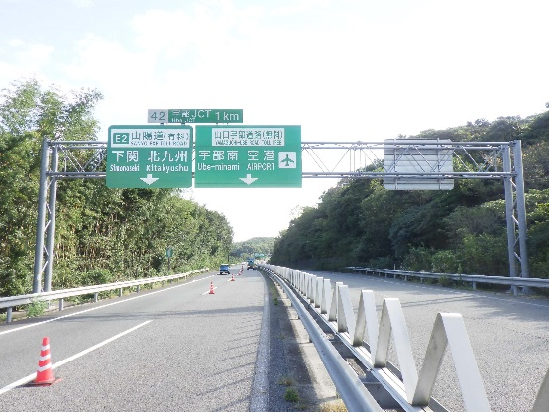
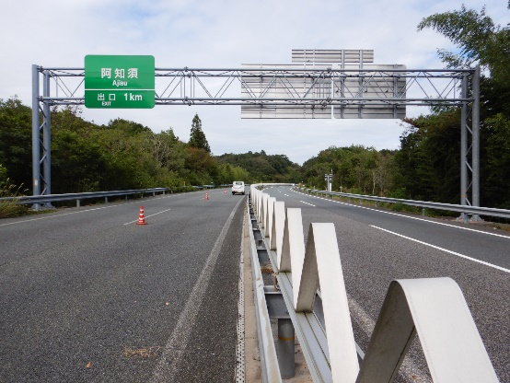
全景写真
設置年月※１ | 道路幅員（ｍ）
2001年 | 18.8 |  | 起点側 |  |  |  | 終点側
構造形式
門型式

※１：設置年月が不明の場合は「不明」と記入とする。

門型標識等様式2P001
 |  |  |  |  |  |  |  |  |  |  |  |  |  |  | 様式２
状況写真（損傷状況）

施設名 （形式） | 道路標識 |  | 管理 番号 | 028 | 路線名 | 県道6号 山口宇部線 | 定期点検者 | トキワコンサルタント(株) |  | 中原 諒 |  | 点検年月日 | 2021年 | 9月 | 28日
 | （門型式） |  |  |  | 管理者名 | 山口県 防府土木建築事務所（山口支所）

写真番号 |  | 1 |  | 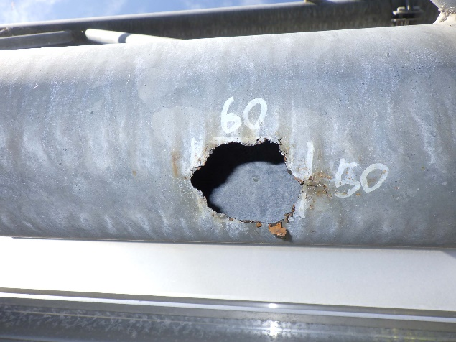 写真 |  |  | 写真番号 |  | 2,3 |  | 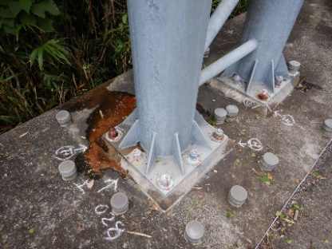 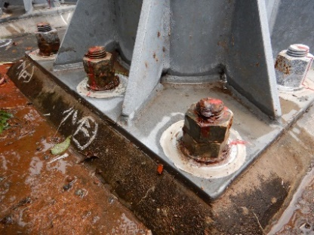
部材名 |  | 横梁 |  |  |  |  | 部材名 |  | 基礎
 |  | 横梁本体 |  |  |  |  |  |  | アンカーボルトナット
変状の種類 |  | 腐食 |  |  |  |  | 変状の種類 |  | 腐食
健全性 の診断 | 定期 点検時 | Ⅲ |  |  |  |  | 健全性 の診断 | 定期 点検時 | Ⅱ
 | 応急措置後 | Ⅲ |  |  |  |  |  | 応急措置後 | Ⅱ
応急処置内容 |  | 補修テープ巻き付け |  |  |  |  | 応急処置内容 |  | 錆止めスプレー塗布
所見 |  | 局所的な腐食による断面欠損が確認された。 |  |  |  |  | 所見 |  | 上り線側のアンカーボルトナットに腐食（6/16）が確認された。
備考欄 |  |  |  |  |  |  | 備考欄

写真番号 |  | 4,5 |  | 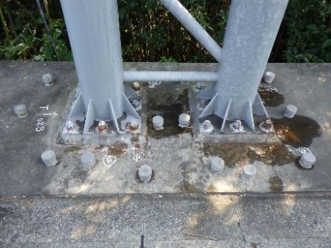 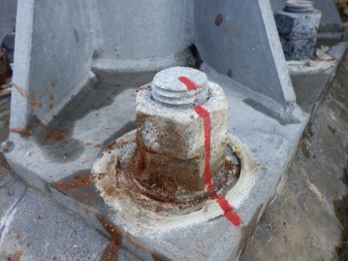 |  |  | 写真番号
部材名 |  | 基礎 |  |  |  |  | 部材名
 |  | アンカーボルトナット
変状の種類 |  | 腐食 |  |  |  |  | 変状の種類
健全性 の診断 | 定期 点検時 | Ⅱ |  |  |  |  | 健全性 の診断 | 定期 点検時
 | 応急措置後 | Ⅱ |  |  |  |  |  | 応急措置後
応急処置内容 |  | 錆止めスプレー塗布 |  |  |  |  | 応急処置内容
所見 |  | 下り線側のアンカーボルトナットに腐食（5/16）が確認された。 |  |  |  |  | 所見
備考欄 |  |  |  |  |  |  | 備考欄
○部材単位の健全性の診断（判定区分）が、Ⅱ、Ⅲ又はⅣの部材について記載する。なお、同一部材で、変状の種類が異なる損傷がある場合は、変状の種類毎に記載する。
○写真は、不具合の程度が分かるように添付すること。

